入力例
木造用入力例：
下図の外壁の入力例です。
１）または２）のどちらかを利用します。
※RC造は、別シートでの計算となるため熱橋部の欄はありません。また、２）の利用もできません。
部位U値計算シート ＜部位＞ の熱貫流率【木造用】
シートをコピーして使用することも可能です。
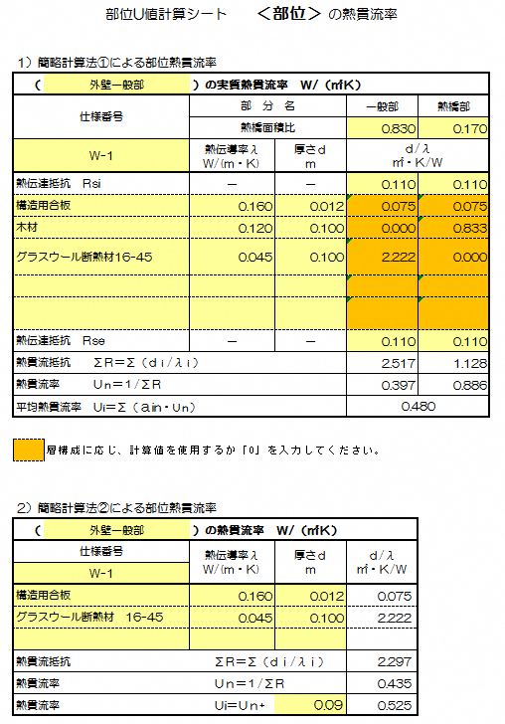
面積比率法・・・あらかじめ定めてある一般部（断熱部）と熱橋部の面積比率を用いて計算する方法です。

面積比率を入力してください。

室内側表面熱伝達抵抗Rsi を入力してください。

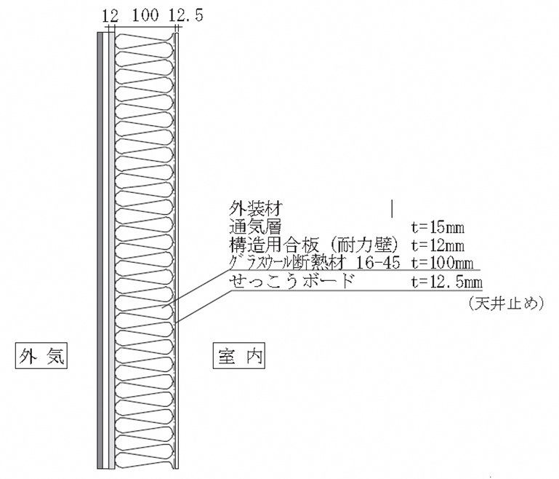

該当しない欄には「0」を入力してください。

外気側表面熱伝達抵抗 Rse を入力してください。

熱貫流率補正法・・・断熱部のみの熱貫流率を求め、補正熱貫流率の値を加えて計算する方法です。

１）と同じ壁を２）に入力した場合の入力例です。

※ 性能値については（国研）建築研究所 「平成28年省エネルギー基準に準拠したエネルギー消費性能の評価に関する技術情報（住宅）」にてご確認下さい。

補正熱貫流率Ur を入力してください。

RC造用
⑨
部位U値計算シート ＜部位＞ の熱貫流率【RC造用】 |  |  |  | 部位U値計算シート ＜部位＞ の熱貫流率【RC造用】 |  |  |  | 部位U値計算シート ＜部位＞ の熱貫流率【RC造用】
部位熱貫流率計算-1 |  |  |  | 部位熱貫流率計算-3 |  |  |  | 部位熱貫流率計算-5
（ | ）の実質熱貫流率 Ｗ/（㎡Ｋ） |  |  | （ | ）の実質熱貫流率 Ｗ/（㎡Ｋ） |  |  | （ | ）の実質熱貫流率 Ｗ/（㎡Ｋ）
仕様番号 | 部 分 名 |  | 一般部 | 仕様番号 | 部 分 名 |  | 一般部 | 仕様番号 | 部 分 名 |  | 一般部
 | 熱伝導率λ Ｗ/(ｍ・Ｋ) | 厚さｄ ｍ | ｄ/λ ㎡・Ｋ/Ｗ |  | 熱伝導率λ Ｗ/(ｍ・Ｋ) | 厚さｄ ｍ | ｄ/λ ㎡・Ｋ/Ｗ |  | 熱伝導率λ Ｗ/(ｍ・Ｋ) | 厚さｄ ｍ | ｄ/λ ㎡・Ｋ/Ｗ
表面熱伝達抵抗 Ｒsi | － | － |  | 表面熱伝達抵抗 Ｒsi | － | － |  | 表面熱伝達抵抗 Ｒsi | － | －

表面熱伝達抵抗 Ｒse | － | － |  | 表面熱伝達抵抗 Ｒse | － | － |  | 表面熱伝達抵抗 Ｒse | － | －
熱貫流抵抗 ΣＲ＝Σ（ｄｉ/λｉ） |  |  | 0.000 | 熱貫流抵抗 ΣＲ＝Σ（ｄｉ/λｉ） |  |  | 0.000 | 熱貫流抵抗 ΣＲ＝Σ（ｄｉ/λｉ） |  |  | 0.000
熱貫流率 Ｕｎ＝１/ΣＲ |  |  |  | 熱貫流率 Ｕｎ＝１/ΣＲ |  |  |  | 熱貫流率 Ｕｎ＝１/ΣＲ

部位熱貫流率計算-2 |  |  |  | 部位熱貫流率計算-4 |  |  |  | 部位熱貫流率計算-6
（ | ）の実質熱貫流率 Ｗ/（㎡Ｋ） |  |  | （ | ）の実質熱貫流率 Ｗ/（㎡Ｋ） |  |  | （ | ）の実質熱貫流率 Ｗ/（㎡Ｋ）
仕様番号 | 部 分 名 |  | 一般部 | 仕様番号 | 部 分 名 |  | 一般部 | 仕様番号 | 部 分 名 |  | 一般部
 | 熱伝導率λ Ｗ/(ｍ・Ｋ) | 厚さｄ ｍ | ｄ/λ ㎡・Ｋ/Ｗ |  | 熱伝導率λ Ｗ/(ｍ・Ｋ) | 厚さｄ ｍ | ｄ/λ ㎡・Ｋ/Ｗ |  | 熱伝導率λ Ｗ/(ｍ・Ｋ) | 厚さｄ ｍ | ｄ/λ ㎡・Ｋ/Ｗ
表面熱伝達抵抗 Ｒsi | － | － |  | 表面熱伝達抵抗 Ｒsi | － | － |  | 表面熱伝達抵抗 Ｒsi | － | －

表面熱伝達抵抗 Ｒse | － | － |  | 表面熱伝達抵抗 Ｒse | － | － |  | 表面熱伝達抵抗 Ｒse | － | －
熱貫流抵抗 ΣＲ＝Σ（ｄｉ/λｉ） |  |  | 0.000 | 熱貫流抵抗 ΣＲ＝Σ（ｄｉ/λｉ） |  |  | 0.000 | 熱貫流抵抗 ΣＲ＝Σ（ｄｉ/λｉ） |  |  | 0.000
熱貫流率 Ｕｎ＝１/ΣＲ |  |  |  | 熱貫流率 Ｕｎ＝１/ΣＲ |  |  |  | 熱貫流率 Ｕｎ＝１/ΣＲ

